01
Ingresos
Vendedores |  | Juan | Antonio | María
 | Ingresos | 15000 | 17500 | 14000
 | Gastos | 12500 | 15500 | 11550
 | Beneficio | 2500 | 2000 | 2450

01 Solucion
 | Ingresos | Gastos
Juan | 15000 | 12500
Antonio | 17500 | 15500
María | 14000 | 11550
Vendedores |  | Juan | Antonio | María
 | Ingresos | 15,000.00 € | 17,500.00 € | 14,000.00 €
 | Gastos | 12,500.00 € | 15,500.00 € | 11,550.00 €
 | Beneficio | 2,500.00 € | 2,000.00 € | 2,450.00 €

02
 | Enero | Febrero | Marzo
Ingresos | 15,000.00 € | 17,500.00 € | 14,000.00 €
Gastos | 12,500.00 € | 15,500.00 € | 11,550.00 €
Beneficios | 2,500.00 € | 2,000.00 € | 2,450.00 €
Primer Trimestre

Solucion
 | Enero | Febrero | Marzo
Ingresos | 15,000.00 € | 17,500.00 € | 14,000.00 €
Gastos | 12,500.00 € | 15,500.00 € | 11,550.00 €
Beneficios | 2,500.00 € | 2,000.00 € | 2,450.00 €
Primer Trimestre

03
Segundo Semestre
 | Nº de visitas
 | Google | Yahoo | Bing | AOL | Altavista
Julio | 150 | 32 | 28 | 17 | 10
Agosto | 135 | 28 | 21 | 15 | 8
Septiembre | 167 | 29 | 19 | 19 | 12
Octubre | 53 | 11 | 13 | 12 | 5
Noviembre | 57 | 16 | 11 | 9 | 7
Diciembre | 72 | 17 | 23 | 15 | 9

Visitas Segundo Semestre

03 Solucion
Segundo Semestre
 | Yahoo | Altavista
Julio | 32 | 10
Agosto | 28 | 8
Septiembre | 29 | 12
Octubre | 11 | 5
Noviembre | 16 | 7
Diciembre | 17 | 9
 | Nº de visitas
 | Google | Yahoo | Bing | AOL | Altavista
Julio | 150 | 32 | 28 | 17 | 10
Agosto | 135 | 28 | 21 | 15 | 8
Septiembre | 167 | 29 | 19 | 19 | 12
Octubre | 53 | 11 | 13 | 12 | 5
Noviembre | 57 | 16 | 11 | 9 | 7
Diciembre | 72 | 17 | 23 | 15 | 9
Visitas Segundo Semestre
 | Google | Yahoo
Julio | 150 | 32
Agosto | 135 | 28
Septiembre | 167 | 29
Octubre | 53 | 11
Noviembre | 57 | 16
Diciembre | 72 | 17

Hoja1
Crea las siguientes tablas y realiza los gráficos: circular y de líneas
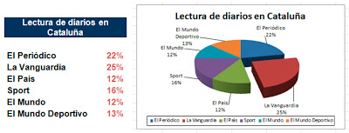
Lectura de diarios en Cataluña

Lectura de diarios en Cataluña

Es Periódico | 22%
El Vanguardia | 25%
El Pis | 12%
Sport | 16%
El Mundo | 12%
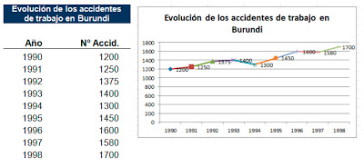
El mundo Deportivo | 13%

Evolucion de los accidentes de trabajo en Burundi

Año | NºAccid.
1990 | 1200
1991 | 1250
1992 | 1375
1993 | 1400
1994 | 1300
1995 | 1450
1996 | 1600
1997 | 1580
1998 | 1700

